상품제안서
간지스 2025 마카롱 비건 레더 양장다이어리 25절 | 상품코드: F29474

 |  |  |  |  |  |  | 02-412-0044 | www.easy1.co.kr
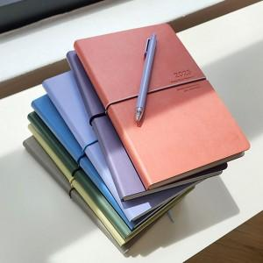

【상세/제작정보】 | ★ 300부 미만 각인비 추가 됩니다. 300부 이상 각인 무료 ★ 소프트한 색감의 프리미엄 비건 레더를 사용하여 명함, 영수증 포켓을 추가! 케이스(종이박스),선물포장(아드지) 별도문의.

【인쇄/포장옵션】 | / OPP(비닐)

【공급단가】 | 수량 | 50~ | 100~ | 500~ | 1,000~ | 2,000~
*VAT별도 | 단가 | 11,250원 | 11,070원 | 10,800원 | 10,530원 | 10,350원

【상품 URL】 | http://www.easy1.co.kr/src/goods_detail.php?gdno=29474

